复用
序号 | 怪物名称 | 定位 | 武器 | 怪物技能 | 需求 | 美术参考
1 | 双足机器人 | 远程 | 无 | 射击 | 复用 | 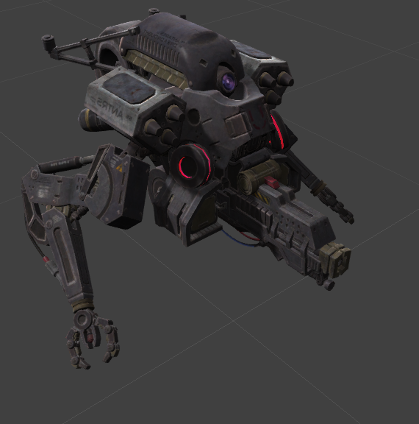
2 | 机械狗 | 近战 | 无 | 咬 | 复用 | 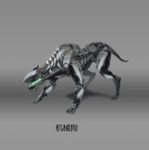
3 | 钻头机械怪（精英） | 精英怪：近战+远程 | 电磁炮 | 1.使用右臂钻头攻击； 2.右臂电磁炮管，一定时间发射一次，电磁弹遇到碰撞爆炸，产生范围256（暂定）的圆形电磁区域，电磁场持续存在x秒，对玩家造成伤害及减速效果； 3.躲闪 | 复用 | 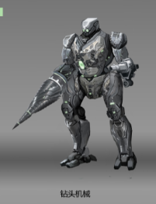
4 | 服务机器人 | 近战 | 无 | 1.抓挠 2.自爆 | 复用 | 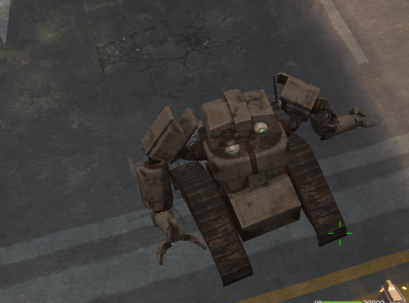
5 | 机器士兵 | 远程 | 电磁枪 | 1.射击 2.躲闪 | 复用 | 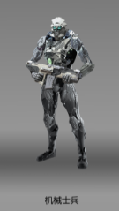
6 | 滚轮机器人（精英） | 精英怪：近战+远程 | 滚轮 | 1.抓挠 2.扔滚轮（只一次）：小怪出生时拿着一个滚轮，使用技能时（检测到玩家）将手中滚轮抛向玩家。 滚轮稍作蓄力后开始向前移动。滚轮打到玩家或场景碰撞时爆炸，滚动时在路径上留下矩形伤害区域持续造成伤害X秒。 3.躲闪 | 复用 | 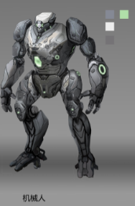

换皮
序号 | 怪物名称 | 定位 | 武器 | 怪物技能 | 需求 | 美术参考
1 | 枪手 AD16_Gunner | 远程 | 枪 | 射击 | 换皮让怪物更多地展现出机器人的感觉 | 
2 | 被感染的防爆警察 AD17_Police | 近战 | 棍子，盾牌 | 用棍子打 | 换皮让怪物更多地展现出机器人的感觉
3 | 城管 AD_ZombieCitymanagement | 近战 | 无 | 抓挠 | 换皮让怪物更多地展现出机器人的感觉

